Sheet1
 | 泰康在线 | 众安在线
导航页截图 | 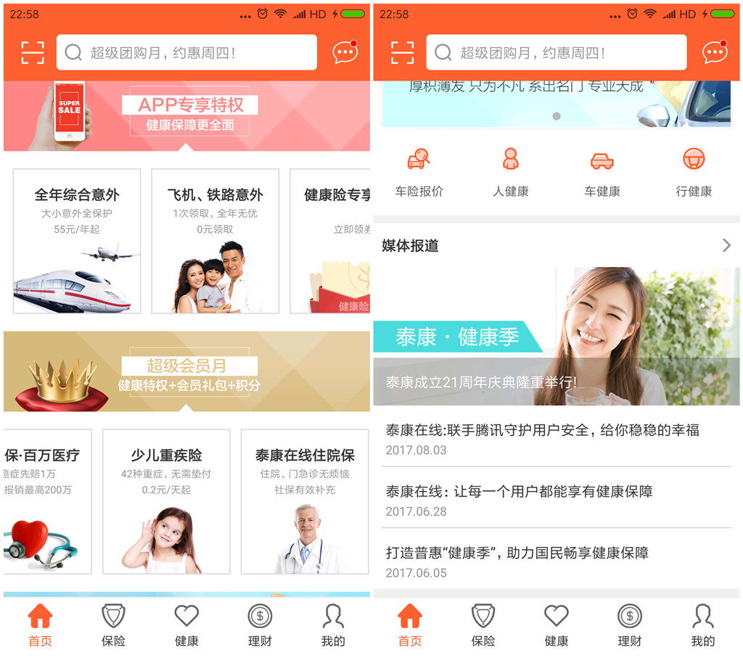 | 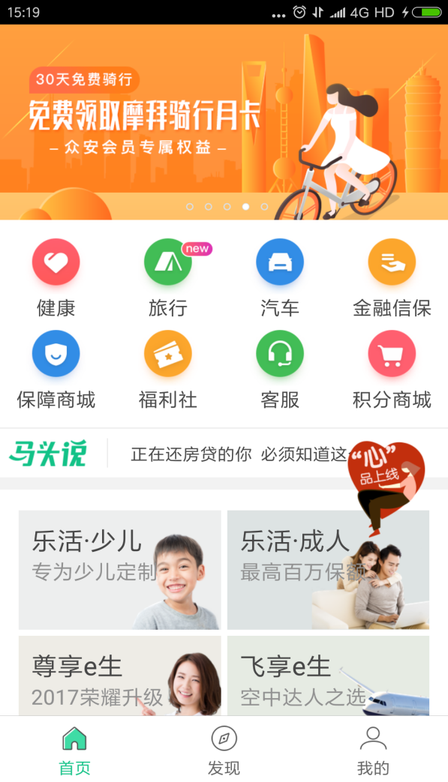 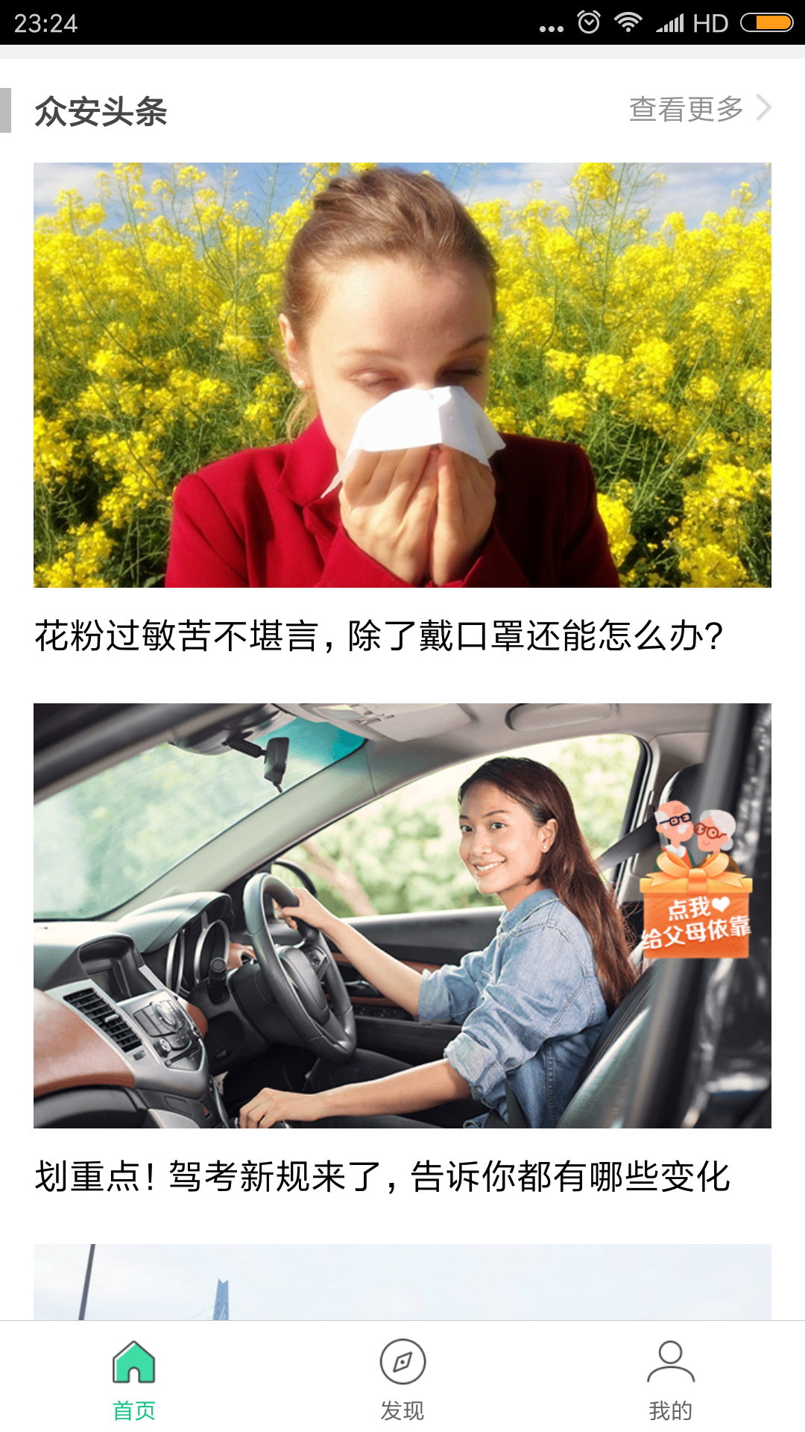 | 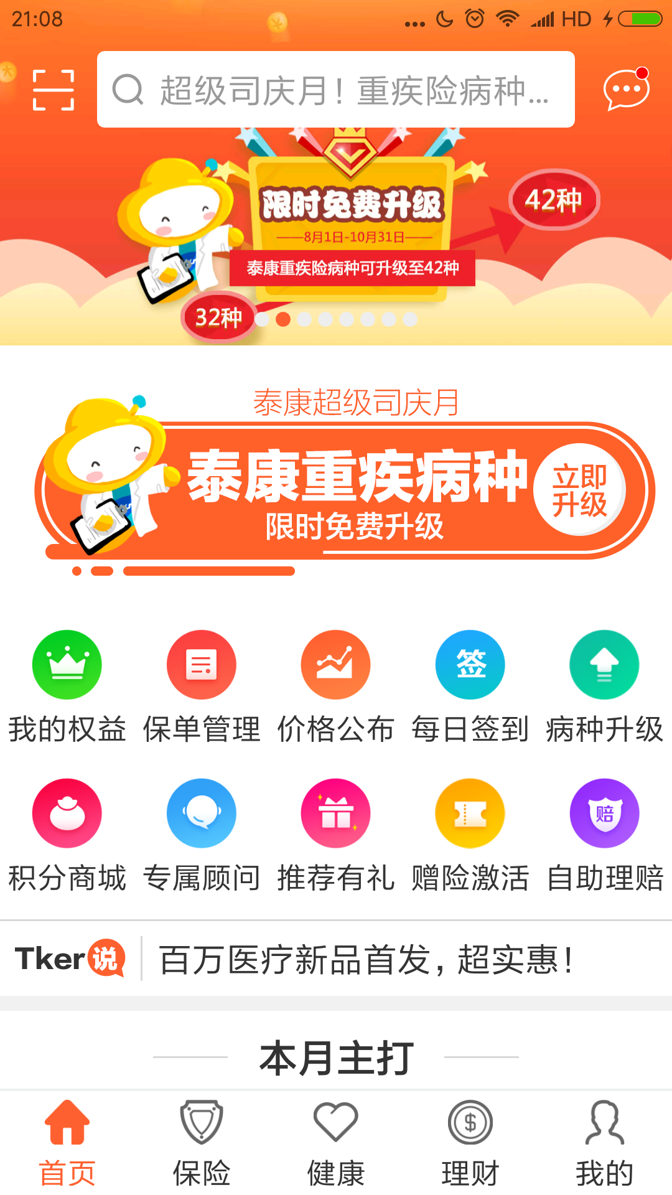 |  | 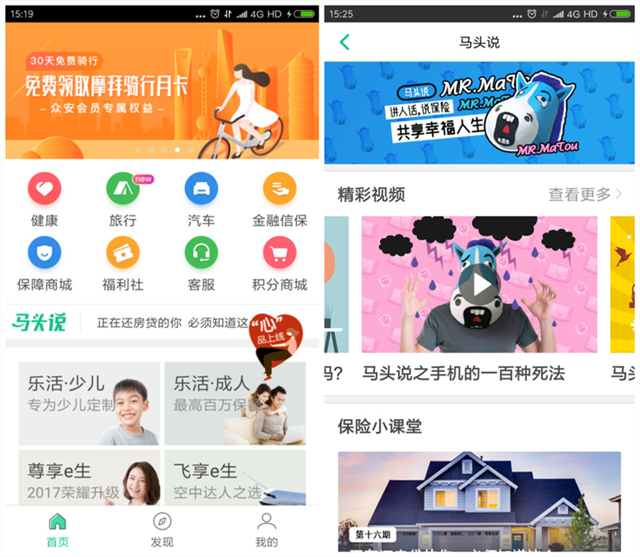
导航页类型 | 底部标签导航
评价 | 优点：直观，分页切换方便，符合Android用户惯用手机自带返回操作建的习惯， 缺点：占用屏幕空间
首页评价和个人建议 | 主页的内容太多，显得有些凌乱，应该突出主要的和特色的内容，比如工具箱应该放在首页显眼的入口处，给用户提示，首页的保险产品展示方式是横向滑动式展示，用户无法一眼看到所有产品，在加上多行产品分类和推广，很容易造成视觉疲劳，其实在首页中花大的空间罗列保险产品其实是一种冗余，可以专挑3-4款热门保险产品展示即可，应该重点突出展示优惠服务的功能，比如“乐享健康”，“卓越理财”，“泰康车险”，这里还要提到一个小问题，就是这三块服务标题右侧均有一个提示链接的箭头，但是点击却无法打开，这就造成了给用户的误导，会以为这是链接板块详细的功能和内容，希望尽快修复这个bug | 首页的内容模块排列很清晰，马头说下面的产品推荐以及后面的资讯文章，均是以图片代替大量文字进行展示，同时图片下面配上一句话说明，显得比较简洁，不过资讯图片太占据空间，建议缩减资讯排列空间，并排展示。 |  | 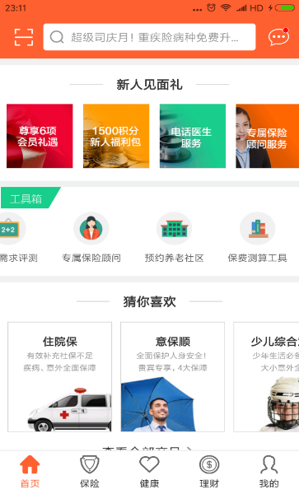

 | 泰康 | 众安
产品列表页 | 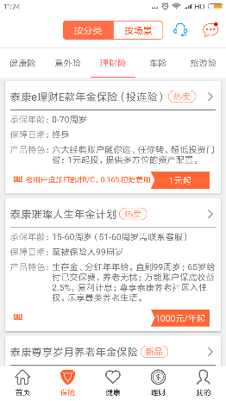 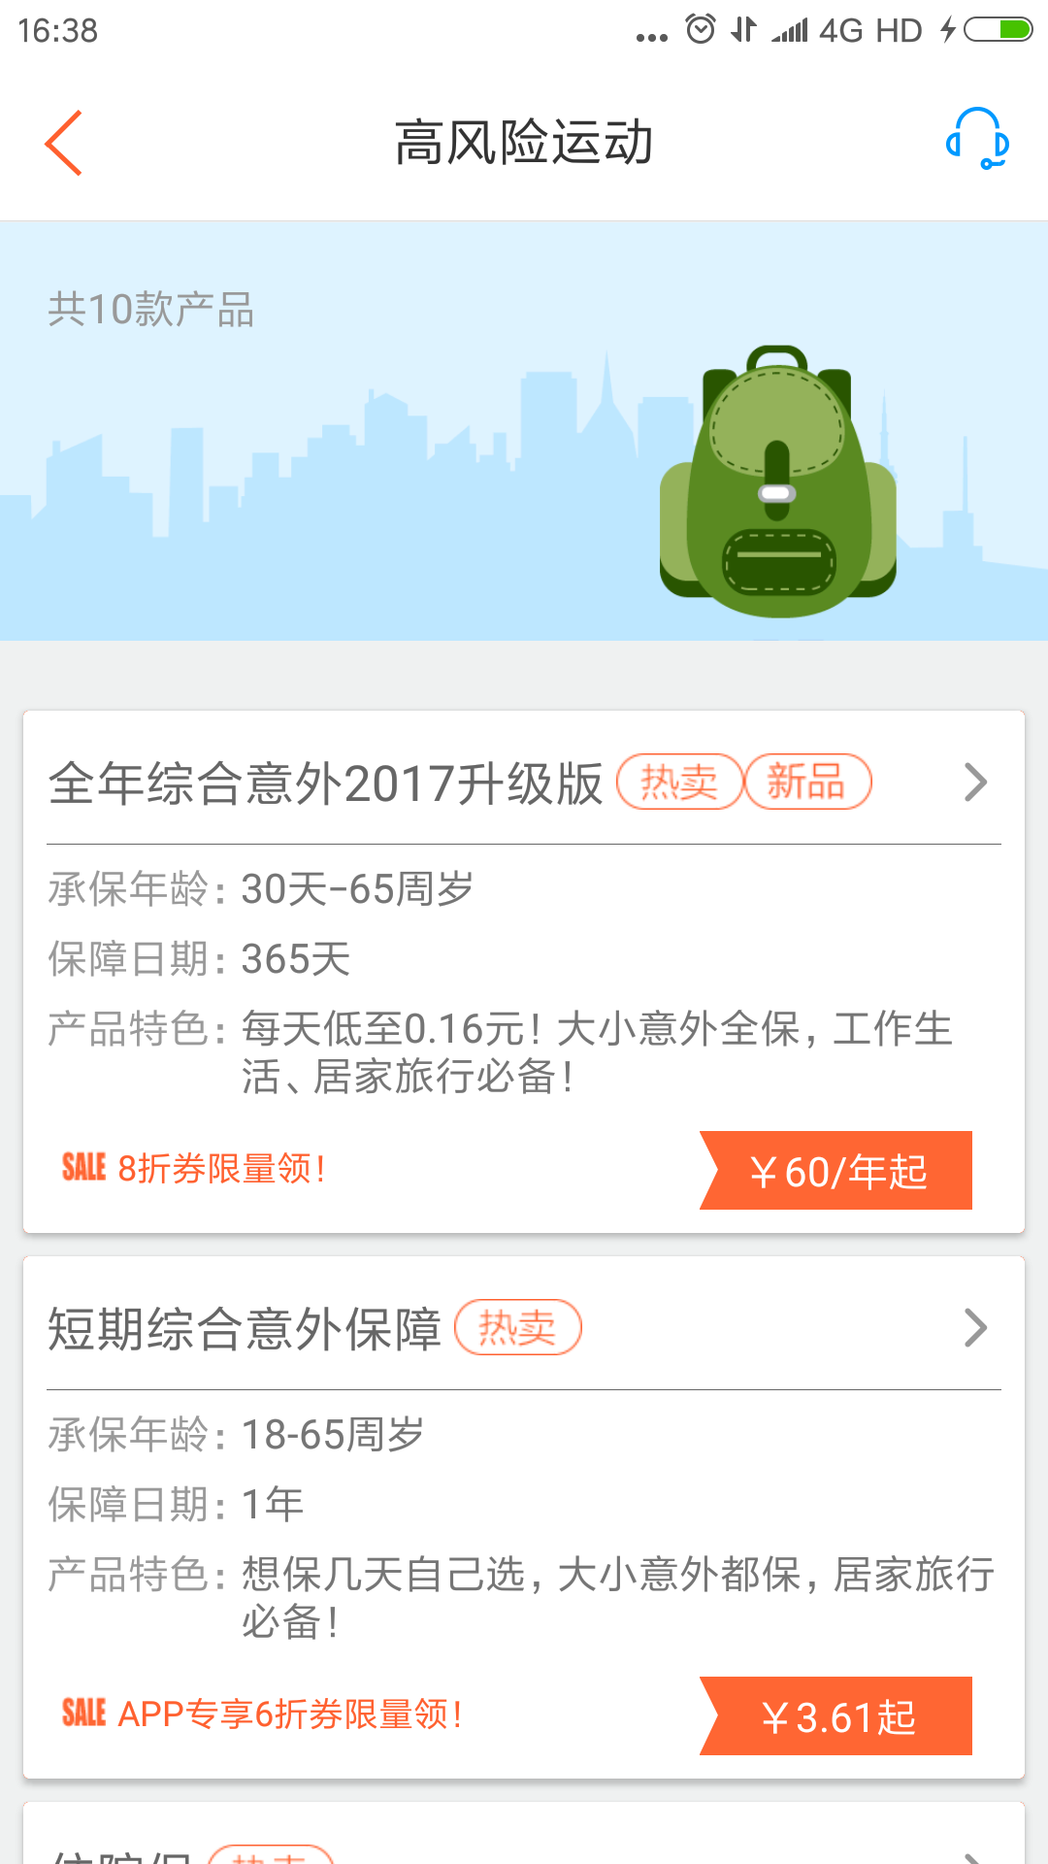 | 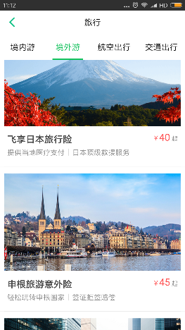 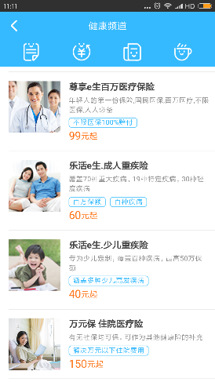
产品列表展示类型 | 横排文字描述+高亮凸显保费标签 | 图片+文字描述+保费
优点 | 关键信息描述清楚 | 简洁清晰，页面显得很生动
缺点 | 排版占用屏幕空间，需要刷屏浏览所有产品 | 描述不够详细，保障期限，承保年龄等关键信息未展示，并且占用屏幕空间（需要刷屏浏览所有产品）
建议 | 产品展示主要是标题加粗文字描述，产品特色，保障日期，承保年龄，优惠说明和保费高亮显示，总的来说倒是清晰明了，不过产品特色说明很多，占据空间，显得单调乏味，一旦将来产品数量增加这样的H5排版会导致用户频繁刷屏，建议通过矩阵方式，一排展示两个保险产品，每个产品背景为图片，优惠说明文字可以简化，并可以改为艺术字方式展现，这样不会显得单调 | 在产品展示上面，众安显得更加清晰简洁，不过缺少关键信息，需要用户点击进入查看详细说明，总体建议产品展示背景最好为图片，展示形式排列为矩阵式，每行二列展示产品，图片上说明保费，承保期限，承保年龄等信息，这样占用屏幕空间会减少，用户可以减少刷屏来浏览到多个保险产品的详情。

